PLANS ISOLEMENT (Paysage)
ATELIER | MAD BOUTEILLE B XCV7552B | RÉFÉRENCE | RÉVISION | DATE | PAGE
OXOCHIMIE |  | OXO-787-BOUTEILLE B XCV7552B | 1 | 2026-05-26 | 1

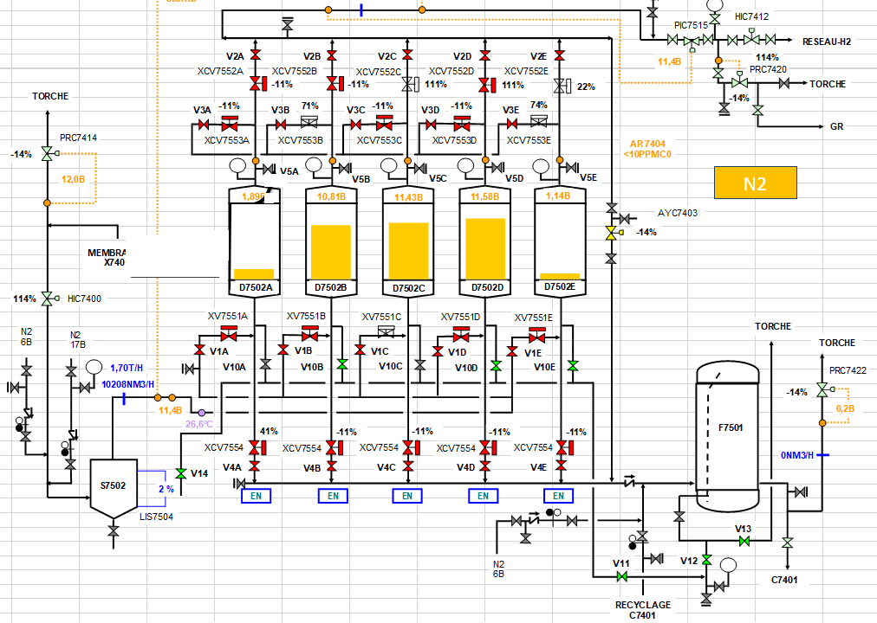
V2B

VANNE A CHANGER

V3B

V5B

V1B

V10B

V4B

V13

V12
V11

PLANS PLATINAGE & JOINTS
 | PLANS DE PLATINAGE et JOINTS TOUCHÉS | RÉFÉRENCE |  | PAGE
 |  | OXO-787 BOUTEILLE B XCV7552B |  | 1
ATELIER |  | RÉVISION | DATE
OXOCHIMIE |  | 1 | 2026-05-26

JT1
JT2

TP1

